Цінова пропозиція Д№4
Додаток №4 до Запиту №2299NM
 | Форма фінансової пропозиції

(Назва Учасника), надає свою пропозицію щодо участі у закупівлі брендованого одягу з метою укладення річної угоди для забезпечення діяльності співробітників ТЧХУ
Відомості про підприємство |  | Повне найменування учасника – суб’єкта господарювання
 |  | Ідентифікаційний код за ЄДРПОУ або реєстраційний номер облікової картки платника податків
 |  | Реквізити (адреса - юридична та фактична, телефон, факс, телефон для контактів, e-mail, розрахунковий рахунок)
Відомості про особу (осіб), які уповноважені представляти інтереси Учасника |  | (Прізвище, ім’я, по батькові, посада, контактний телефон).
Обов’язкова вимога!!! Учасник має надати зразки тканин, які будуть використовуватись при пошитті з чітким вказанням складу тканини. Перед пошиттям тиражу, переможець закупівлі погоджує зразки готових виробів з замовником. Лише після повного погодження відшитих зразків виробів, буде укладено Договір з переможцем. Розмірна сітка вказана орієнтовно, після надання Розмірної сітки виробництва переможця (включно з ростовкою) ТЧХУ зробить уточнення розмірів.
№ п/п | Технічні характеристики та опис |  | Кількість, залежно від замовлення | Ціна за одиницю, (з урахуванням всіх податків і зборів) * | Термін поставки календарних днів (зазначити)

 | Найменування** | Технічний опис виробів |  |  | Пропозиція
ЛОТ-1
1 | 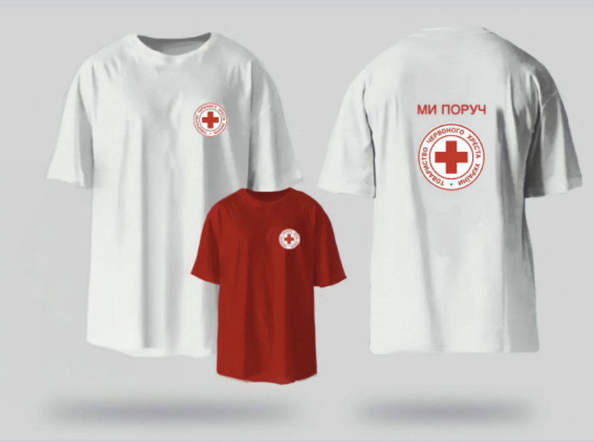 Футболка з коротким рукавом з брендуванням ТЧХУ в білому та/або червоному кольорах | Матеріал – трикотаж. Склад тканини: 95% бавовна, 5% лайкра. Щільність тканини: 200-220 г/м.кв. Колір виробу – червоний, згідно з PANTONE (2035 TCX) та/або білий; Вимоги до брендування: Лицьова сторона: На грудях зліва – логотип ТЧХУ, розмір: 8х8 см; Спосіб нанесення – шовкодрук. Задня сторона: Логотип ТЧХУ та напис розміщений над логотипом «МИ ПОРУЧ». Розмір логотипу: 20х20 см. Розмір напису: 18х3 см. Спосіб нанесення – шовкодрук. Примітки: Виріб має бути виконаний з дотриманням високих стандартів якості пошиву. Тканина повинна бути приємною до тіла, зносостійкою та придатною до багаторазового прання без втрати кольору та форми. Термодрук повинен бути чітким, контрастним, стійким до механічного впливу та прання. | 1-20 шт
 |  |  | 21- 50 шт
 |  |  | 51-100 шт
 |  |  | 101- 250 шт
 |  |  | 251- 500 шт
 |  |  | понад 501

2 | 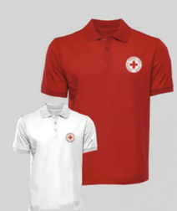 Футболка-поло з коротким рукавом з брендуванням ТЧХУ в білому та/або червоному кольорах | Тканина виробу – трикотаж Лакоста, Склад тканини: бавовна 100%. Щільність: від 200 г/кв.м. Колір виробу – червоний, згідно з PANTONE (2035 TCX) та/або білий; Комір Тип: відкладний. Колір: в тон основної тканини. Тканина: рибана (Rib knit), щільної структури, з додаванням еластану для еластичності та форми. Склад: бавовна 95%, еластан 5%. Щільність: не менше ніж 400 г/м². Застібка: ґудзики (кількість – за конструктивом виробу). Колір: в тон основної тканини. Вимоги до брендування: Лицьова сторона: На грудях зліва – логотип ТЧХУ, розмір: 8х8 см; Спосіб нанесення – шовкодрук. Задня сторона: Логотип ТЧХУ та напис розміщений над логотипом «МИ ПОРУЧ». Розмір логотипу: 20х20 см. Розмір напису: 18х3 см. Спосіб нанесення – шовкодрук. Примітки: Виріб має бути виконаний з дотриманням високих стандартів якості пошиву. Тканина повинна бути приємною до тіла, зносостійкою та придатною до багаторазового прання без втрати кольору та форми. Термодрук повинен бути чітким, контрастним, стійким до механічного впливу та прання. | 1-20 шт
 |  |  | 21- 50 шт
 |  |  | 51-100 шт
 |  |  | 101- 250 шт
 |  |  | 251- 500 шт
 |  |  | понад 501
ЛОТ-2
 | 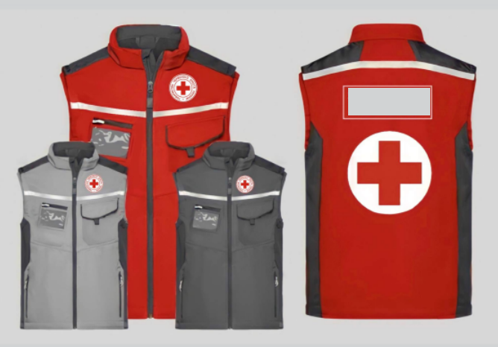 Жилет «утеплений» з брендуванням світло-сірого та червоного кольорів | Основна тканина виробу - Дюспо milk. Склад тканини: 100% поліестер. Щільність тканини 80 г/м.кв. Колір основної тканини: згідно з PANTONE (2035 TCX – червоний, або 16-3801 TCX – світло-сірий). Плечова та бічна область посилені. Утеплююча підкладка - 100% ПЕ. Щільність 52-58 г/м.кв. Дизайн: Спереду та сзаду виробу розміщена світловідбиваюча стрічка на тканинній основі 3M Scotchlite 8906, ширина 2-2.5 см, згідно візуалізації. З лівої сторони розміщена кишеня, яка закривається планкою на липучці Velkro/Alfatex. Розміри: висота 18 см, ширина 14 см, ширина планки 7 см З правої сторони вертикальна прорізна кишеня на спіральній блискавці. Під ним додаткова кишеня з пвх плівки для посвідчення (розмір 100мм х 60мм). Знизу дві прорізні кишені на спіральній блискавці. Довжина блискавки - 16 см. Фурнітура: Застібки блискавки спіральні YKK, темно-сірого кольору. Для шевронів липучка Velcro, розташована горизонтально на грудях з правої сторони над світловідбиваючою стрічкою, розмір 12х2,5 см. Вимоги до брендування: Лицьова сторона: логотип ТЧХУ, розташований на грудях зліва. Розмір - 8х8 см. Спосіб нанесення - пришивна нашивка з вишивкою на білій підложці. Задня сторона: логотип ТЧХУ, спосіб нанесення - пришивна нашивка з вишивкою на білій підложці, розмір - 20х20 см. Напис на спині "МИ ПОРУЧ", спосіб нанесення - вишивка. Розміри нанес 18х3 см. Додаткові вимоги: Всі матеріали мають відповідати вимогам довговічності, зносостійкості та кольоростійкості. Якість швів, фурнітури та друку/вишивки має бути бездоганною. Виріб має зберігати зовнішній вигляд після багаторазового прання. Тасьма та фурнітура повинні бути міцними та закріпленими надійно. | 1-20 шт
 |  |  | 21- 50 шт
 |  |  | 51-100 шт
 |  |  | 101- 250 шт
 |  |  | 251- 500 шт
 |  |  | понад 501

 | 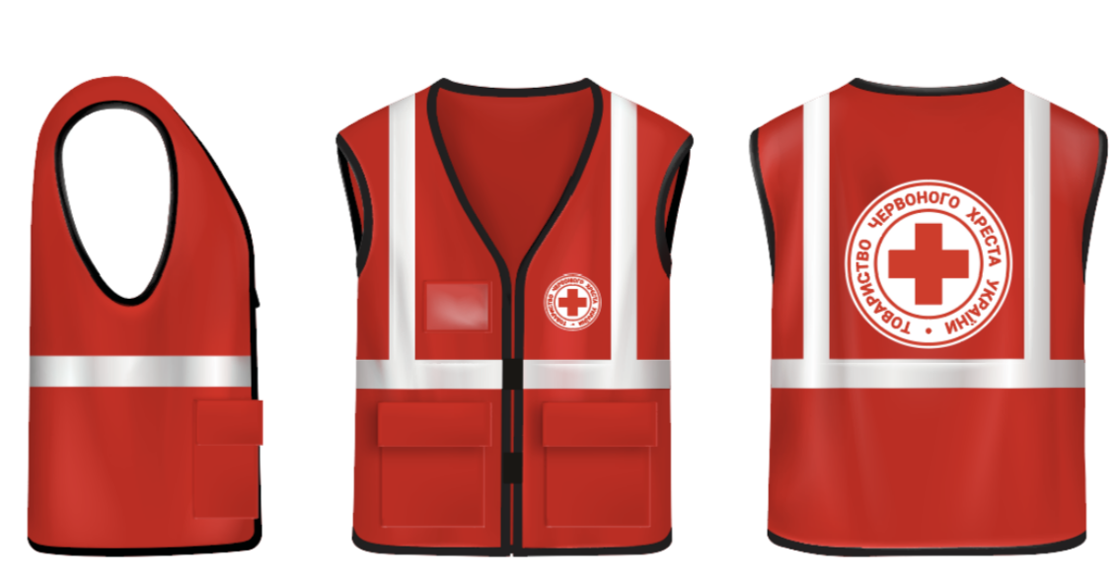 Жилет «легкий» з брендуванням червоного кольору | Матеріал виробу – Оксфорд 600D. Склад матеріалу -100% поліестер. Щільність тканини від 420 г/м.кв. Колір виробу – червоний, згідно з PANTONE (2035 TCX – червоний). Фурнітура: Світловідбиваюча стрічка на тканинній основі 3M Scotchlite 8906, ширина 5 см, згідно візуалізації. На грудях з правої сторони кишеня з пвх плівки для посвідчення (розмір 90мм х 60мм). 2 кишені накладні з клапанами з верхнім завантаженням. Вимоги до брендування: Лицьова сторона: З лівої сторони нанесений логотип ТЧХУ. Спосіб нанесенняя - шовкодрук. Розмір логотипу: 8х8 см. Задня сторона: Розміщений логотип ТЧХУ . Спосіб нанесення - шовкодрук. Розмір логотипу: 20х20 см. Додаткові вимоги: Всі матеріали мають відповідати вимогам довговічності, зносостійкості та кольоростійкості. Якість швів, фурнітури та друку/вишивки має бути бездоганною. Виріб має зберігати зовнішній вигляд після багаторазового прання. Тасьма та фурнітура повинні бути міцними та закріпленими надійно. | 1-20 шт
 |  |  | 21- 50 шт
 |  |  | 51-100 шт
 |  |  | 101- 250 шт
 |  |  | 251- 500 шт
 |  |  | понад 501
ЛОТ-3
 | 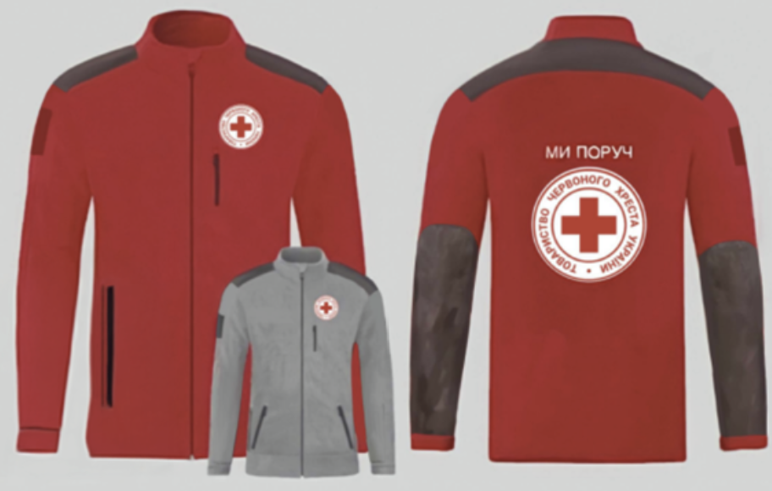 Кофта флісова з брендуванням світло-сірого та червоного кольорів | Тканина виробу - фліс Polar з антипілінговим покриттям (тканина стійка до механічних пошкоджень та запобігає утворенню ковтунців), щільність 320-350 г/м2. Колір основної тканини: згідно з PANTONE (2035 TCX – червоний, або 16-3801 TCX – світло-сірий). Тканина для вставок на плечі та рукава - Ода-сотина, шільність - 135 г/м2. Колір - темно-сірий. Конструктивні елементи: Лицьова сторона: суцільна вставка на плечах, яка переходить на спину, виконана з матеріалу Ода-сотина, згідно візуалізації. Внутрішня кишеня: Орієнтація: вертикальна Застібка: спіральна блискавка YKK, чорного кольору. Довжина: 15 см Липучки на плечах (обидва рукави): На рукавах, на плечьовій зоні з двох сторін цільнокрійні липучки для кріплення шевронів типу Velcro, розмір 10х8 см. Для шеврону цільнокрійна липучка Velcro, розташована горизонтально на грудях з правої сторони, розмір 12х2,5 см. Накладки на рукавах: Накладки від ліктя на все передпліччя з матеріалу Ода-сотина темно-сірого кольору. Манжети: Тип: на резинці. Висота: 3 см. Колір: у тон основної тканини Вимоги до брендування: Лицьова сторона: логотип ТЧХУ, розташований на грудях зліва. Розмір - 8х8 см. Спосіб нанесення - пришивна нашивка з вишивкою на білій підложці. Задня сторона: липучка кругла типу Velcro для шеврону логотипу ТЧХУ, спосіб нанесення - вишивка, розмір емблеми 20х20 см. Напис на спині "МИ ПОРУЧ", спосіб нанесення - вишивка. Розміри нанесення 18х3 см. Додаткові вимоги: Всі матеріали мають відповідати вимогам довговічності, зносостійкості та кольоростійкості. Якість швів, фурнітури та друку/вишивки має бути бездоганною. Виріб має зберігати зовнішній вигляд після багаторазового прання. Тасьма та фурнітура повинні бути міцними та закріпленими надійно. | 1-20 шт
 |  |  | 21- 50 шт
 |  |  | 51-100 шт
 |  |  | 101- 250 шт
 |  |  | 251- 500 шт
 |  |  | понад 501

 | 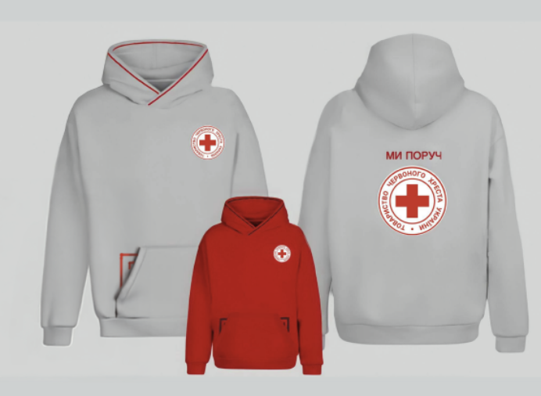 Худі з брендуванням світло-сірого та червоного кольорів | Тканина виробу – футер трьохнитка з начісом. Склад тканини: бавовна 70% , полієстер 30%. Щільність: від 340г/кв.м. Колір основної тканини: згідно з PANTONE (2035 TCX – червоний, або 16-3801 TCX – світло-сірий). Конструктивні елементи Манжети рукавів і низ виробу: Виконані з трикотажного полотна рибана з еластаном. Склад: бавовна 95%, еластан 5%. Щільність: не менше ніж 400 г/м². Колір: у тон основної тканини. Лицьова сторона: Велика кишеня (кенгуру-тип). Потаємна кишеня всередині великої кишені, на тракторній блискавці YKK, довжина блискавки – 10 см. Капюшон: Декоративна тасьма, вшита по периметру капюшона, червоного кольору. Ширина тасьми: 0,5 см. Вшивка тасьми у виріб, згідно з затвердженою візуалізацією. Вимоги до брендування: Лицьова сторона: На грудях зліва – логотип ТЧХУ, згідно візуалізації. Спосіб нанесення – пришивна нашивка з вишивкою на білій підложці. Розмір логотипу на грудях: 8х8 см. Задня сторона: Напис на спині "МИ ПОРУЧ", спосіб нанесення - вишивка. Розміри нанесення 18х3 см. Нижче Логотип на спині - пришивна нашивка з вишивкою на білій підложці. Розміри нанесення - 20х20 см. Додаткові вимоги: Всі матеріали мають відповідати вимогам довговічності, зносостійкості та кольоростійкості. Якість швів, фурнітури та друку/вишивки має бути бездоганною. Виріб має зберігати зовнішній вигляд після багаторазового прання. Тасьма та фурнітура повинні бути міцними та закріпленими надійно. | 1-20 шт
 |  |  | 21- 50 шт
 |  |  | 51-100 шт
 |  |  | 101- 250 шт
 |  |  | 251- 500 шт
 |  |  | понад 501

* Товариство Червоного Хреста України є громадською неприбутковою організацією і просить надати максимальні знижки на товар, вказаний у ціновому запиті.
** Закупівля відбувається окремими лотами
 | Умови оплати: __________________ (обов’язково заповнити!)
***Орієнтовна сума договору складатиме: по ЛОТ-1 - 2 000 000,00 грн; по ЛОТ-2 - 2 500 000,00 грн; по ЛОТ-3 - 3 500 000,00 грн;
Обов’язкова вимога для участі в конкурсі - менеджер закріплений за НК ТЧХУ.
Примітка: вартість одиниці продукції та загальну вартість пропозиції потрібно заповнювати у гривнях, зазначаючи цифрове значення, яке має не більше двох знаків після коми.
Ми погоджуємось, що всі витрати, пов’язані з доставкою товару, завантажувально-розвантажувальними роботами здійснюються за рахунок Постачальника за наданою адресою: м. Київ, вул. Ділова, буд. 3.
Ми ознайомлені та погоджуємося з Умовами типового Договору ТЧХУ (Додаток №7 до Запиту).
Ми погоджуємося з умовами, що Замовник має право розділити дану закупівлю між декількома постачальниками за умови наявності більш вигідних умов на різні позиції.
Ми погоджуємося з умовами, що Ви можете відхилити нашу чи всі надані пропозиції, та розуміємо, що Ви не обмежені у прийнятті будь-якої іншої пропозиції з більш вигідними для Вас умовами.
Ми погоджуємось зафіксувати цінову пропозицію протягом терміну дії договору.
Подаючи свою пропозицію ми підтверджуємо повну комплектацію та відповідність умовам зазначеним в Запиті.
Учасники повинні надсилати цінові пропозиції з підписом і печаткою (за наявності).

 | Керівник організації/ФОП:____________________________ ( ____________________)
 | МП підпис ПІБ

Додаток №5_Брендування
Додаток №5 до Запиту №2299NM

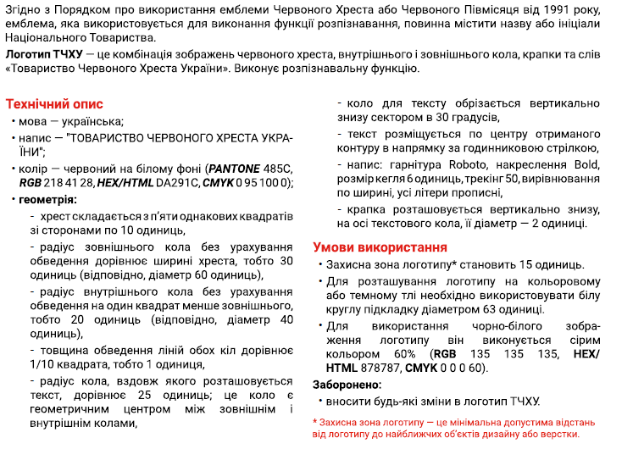
Візуальні стандарти |  |  |  |  | Логотип ТЧХУ
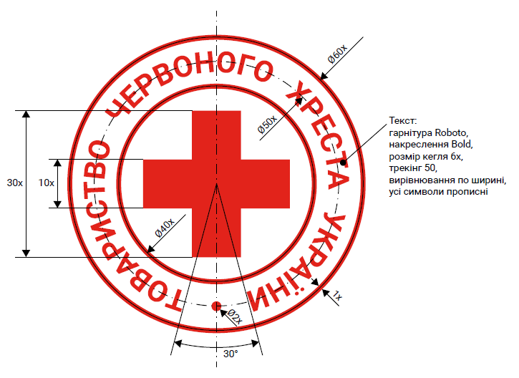

Схема пропорцій логотипу |  |  |  |  | Вимоги до нанесення
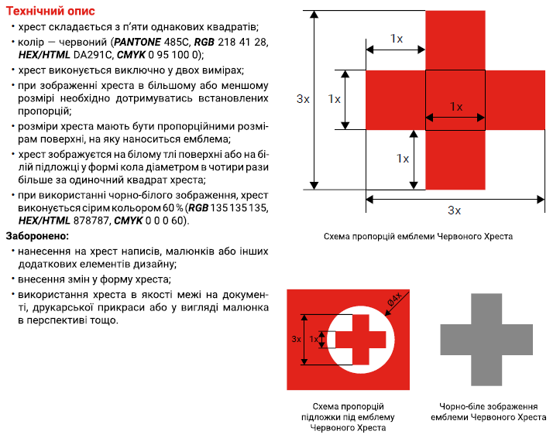
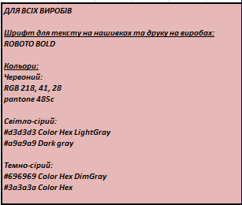

Розмірна сітка

 | Розмір (UA) | Розмір (EU) | Обхват грудей (см) | Обхват талії (см) | Обхват стегон (см)
 | XS | 44 | 80-88 | 64-72 | 86-94
 | S | 46 | 88-96 | 72-80 | 94-102
 | M | 48-50 | 96-104 | 80-88 | 102-110
 | L | 52-54 | 104-112 | 88-96 | 110-118
 | XL | 56-58 | 112-120 | 96-104 | 118-126
 | 2XL | 60-62 | 120-128 | 104-112 | 126-134
 | 3XL | 64-66 | 128-136 | 112-120 | 134-142
 | 4XL | 68-70 | 136-144 | 120-128 | 142-150
 | 5XL | 72-74 | 144-152 | 128-136 | 150-158
 | 6XL | 76-78 | 152-160 | 136-144 | 158-166

